Схема1







Склад

Для копирования
const style = document.createElement('style'); style.id = 'isolate-style'; style.innerHTML = '* { visibility: hidden !important; } .isolate-target, .isolate-target * { visibility: visible !important; }'; document.head.appendChild(style); $0.classList.add('isolate-target');
Вернуть назад
document.getElementById('isolate-style').remove(); $0.classList.remove('isolate-target');

Схема2
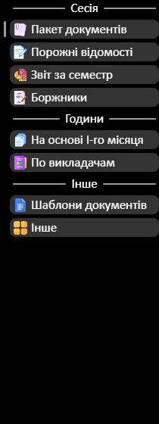
Координаты и угол
title-bar
Left | 312
Top | 184
Rot | 350
program-menu
Left | 402
Top | 300
Rot | 345
workspace
Left | 648

Top | 185
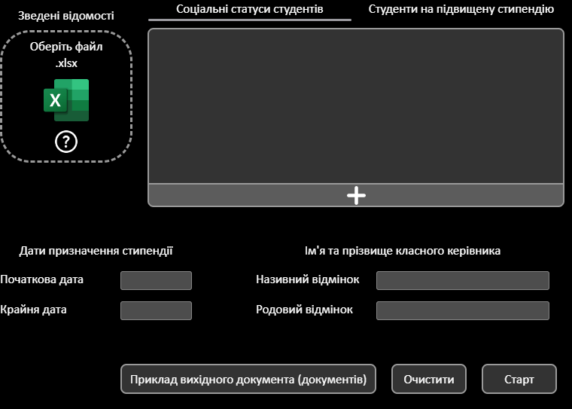
Rot | 21

